옵션
 | 재료비 | 노무비 | 경비 |  | 계
총 급 액
도급자관급 |  |  |  |  |  | 금액조정이 안되나요?

 |  |  |  |  |  | 이지테크에서 변환할 때 2번 옵션을 지정하여 다시 해보세요

 |  |  |  |  |  | 시트를 삭제할 때 에러가 뜨면 1번 옵션으로 하면 됩니다.
 | 적용율(%) | 끝자리 | 적용율(%)/100 | 일위대가소수
전체자재 적용율(%)(공종/일위대가) | 100 | 1000 | 1
전체노임 적용율(%)(공종) | 100 | 1000 | 1 | 2 |  | 2번 옵션으로 변환했을 때에는 결과값이 다를 수 있습니다.
전체노임 적용율(%)(일위대가) | 100 | 1 | 1 | 5

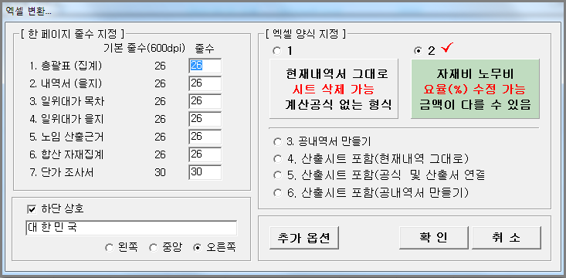

*(그룹별 자재 단가 추가 할증)* | 적용율(%) |  | 적용율(%)/100
Cable(CAB) 할증(%) | 100 |  | 1
Wire (WIR) 할증(%) | 100 |  | 1
Pipe (PIP) 할증(%) | 100 |  | 1
제 4그룹 할증(%) | 100 |  | 1
제 5그룹 할증(%) | 100 |  | 1

*(그룹별 노임 추가 할증)* | 적용율(%) | 자동부속재(전기) | 자동부속재(통신)
배관부속재(%) | 15 | 15 | 20
CD관부속재(%) | 40 | 40 | 40
소모잡자재(%) | 2 |  |  |  |  | 본 파일은 이지테크에서 2번 옵션으로 만들었습니다.
방폭할증(%)
고소할증(%) | 2
공구손료(%) | 3

*(공종별 노임 적용율(%))* | 적용율(%) | 소수자릿수
1-1. 전력간선 및 동력설비 공사 | 100 | 0
1-2. 전등설비 공사 | 100 | 0
2-1. 전력간선 및 동력설비 공사 | 100 | 0

